Planilha1
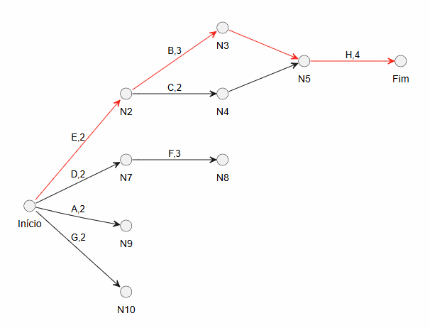
Codigo | Atividade | Predecessora | Responsavel | Duração
A | Ajustar cores do front | ___ | Matheus | 2
B | Comparar preço por unidades | E | David | 3
C | Unificar catálogo/produtos | E | David | 2
D | Adicionar endereços dos mercados | ___ | David | 2
E | Cadastro com quantidade/peso | ___ | David | 2
F | Testar API de mapas | D | David | 3
G | Recuperar senha | ___ | David | 2
H | Alimentar banco de dados | B, C | David/Pedro | 4

